ASAS
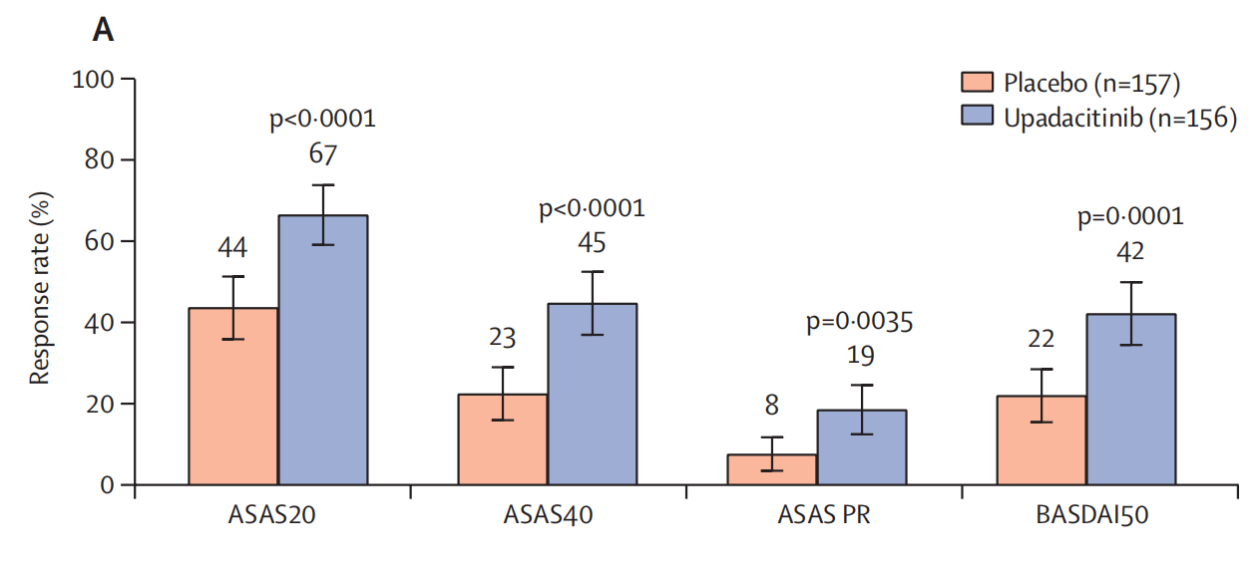
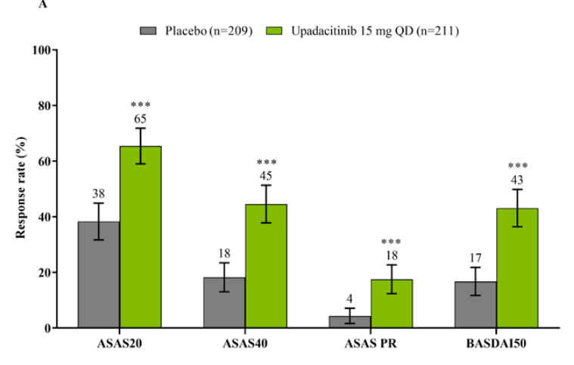
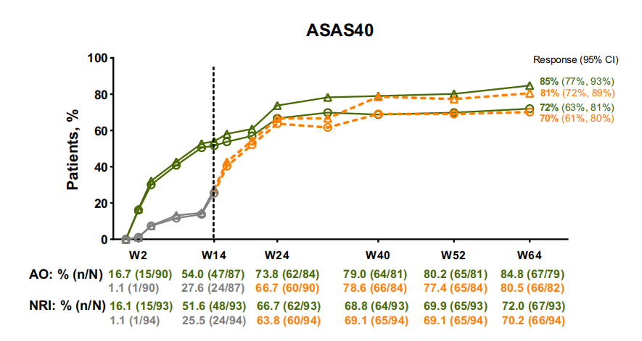
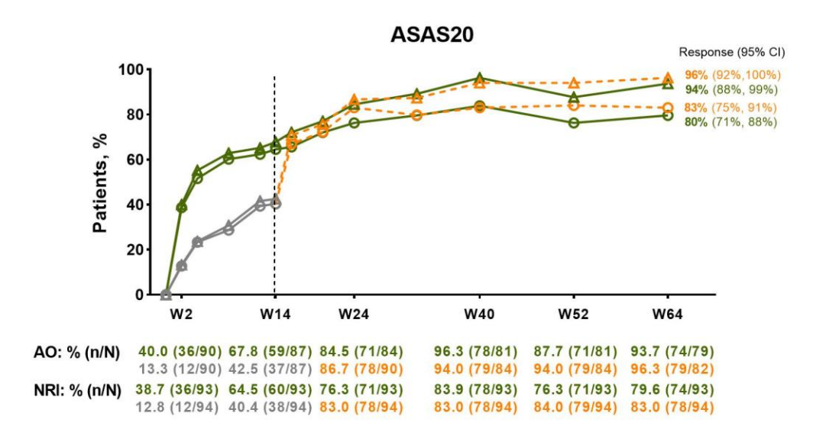
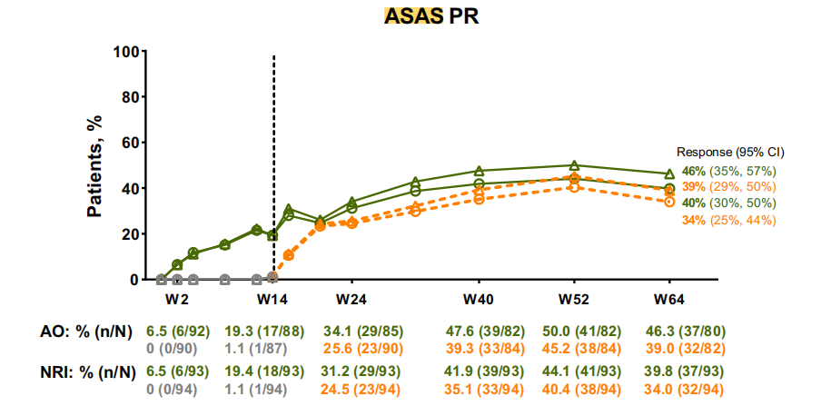
ASAS 40 | 14-week UPA(15mg) | 14-week Placebo
Deodhar,2022a | 45%(n=156) | 23%(n=157)
Van der Heijde,2022 | 45%(n=211) | 18%(n=209)
Deodhar,2022b | 48(n=93) | 24(n=94)

ASAS 20
Deodhar,2022a | 67%(n=156) | 44%(n=157)
Van der Heijde,2022 | 65%(n=211) | 38%(n=209)
Deodhar,2022b | 60(n=93) | 38(n=94)

ASAS PR
Deodhar,2022a | 19%(n=156) | 8%(n=157)
Van der Heijde,2022 | 18%(n=211) | 4%(n=209)
Deodhar,2022b | 18(n=93) | 1(n=94)

BASDAI 50
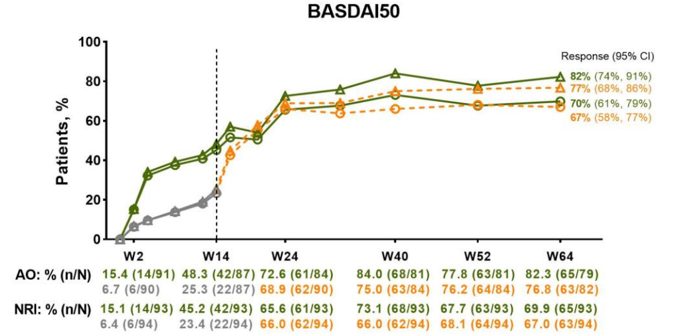
BASDAI50 | 14-week UPA(15mg) | 14-week Placebo
Deodhar,2022a | 42%(n=156) | 22%(n=157)
Van der Heijde,2022 | 43%(n=211) | 17%(n=209)
Deodhar,2022b | 42(n=93) | 22(n=94)

Quality of life
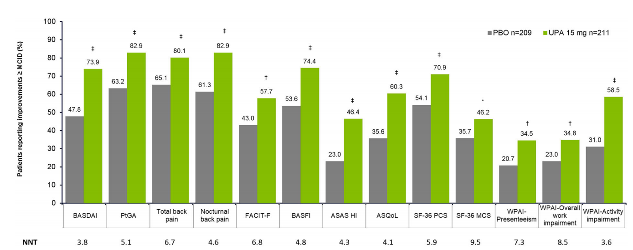
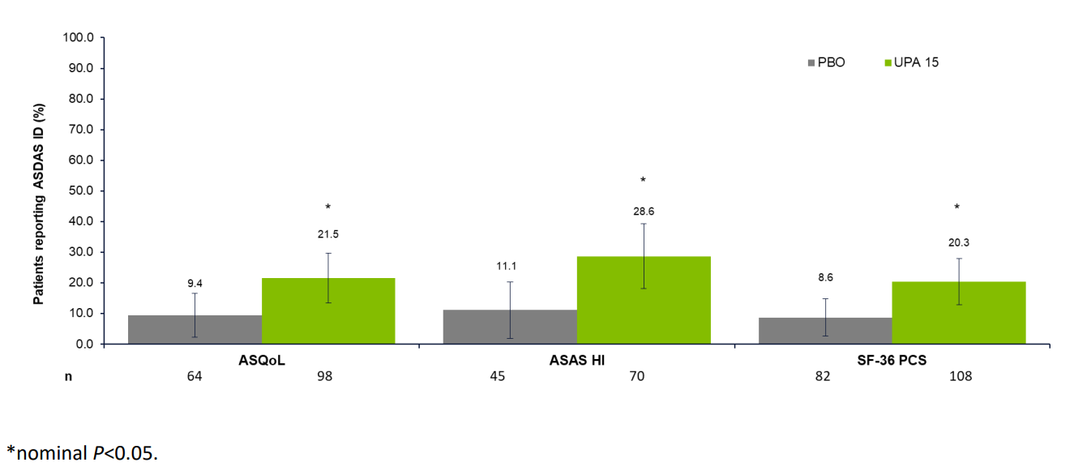
ASQOL | 14-week UPA(15mg) | 14-week Placebo
Navarro-Compán, 2023 | 60.3%(n=211) | 35.6%(n=209)
Kiltz,2023 | 98(n=156) | 64(n=157)

ASAS HI
Navarro-Compán, 2023 | 46.4%(n=211) | 23%(n=209)
Kiltz,2023 | 74(n=156) | 45(n=157)

ASDAS ID
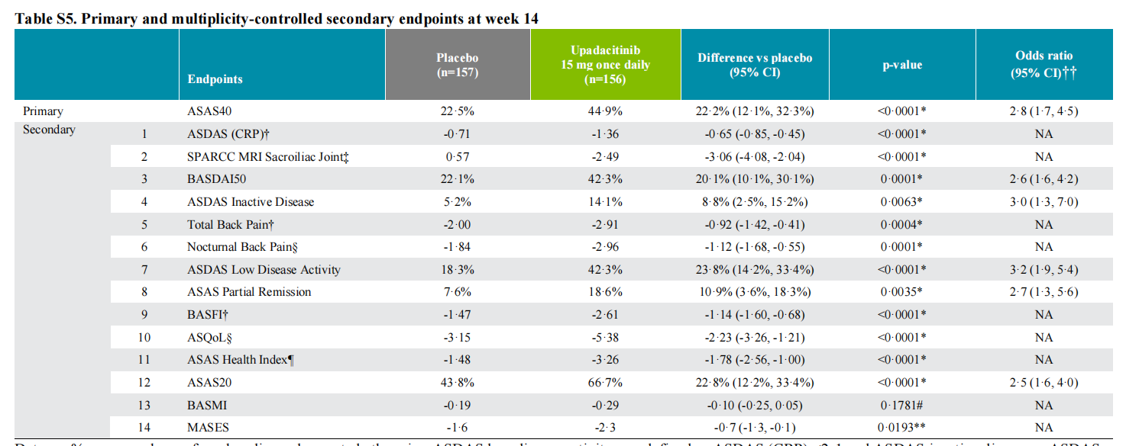
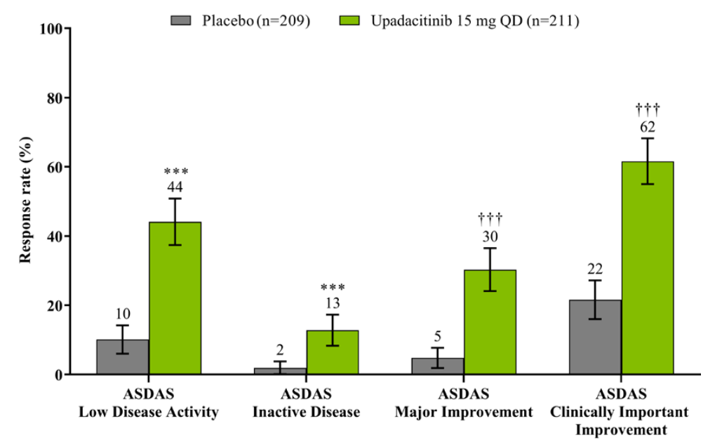
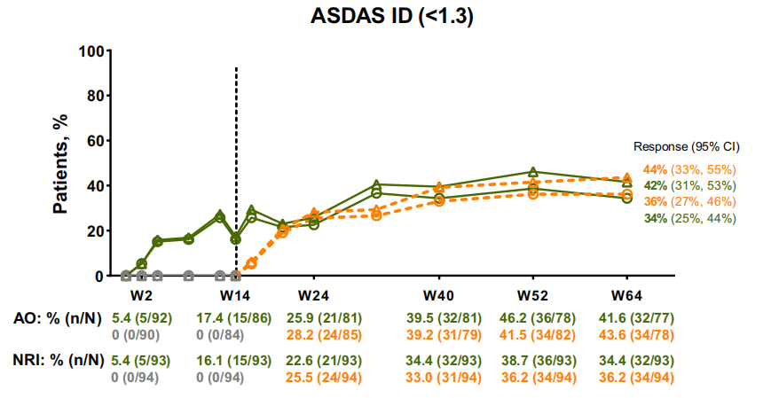
ASDAS ID | 14-week UPA(15mg) | 14-week Placebo
Deodhar,2022a | 14.1%(n=156) | 5.2%(n=157)
Van der Heijde,2022 | 13%(n=211) | 2%(n=209)
Deodhar,2022b | 15(n=93) | 0(n=94)

ASDAS LDA
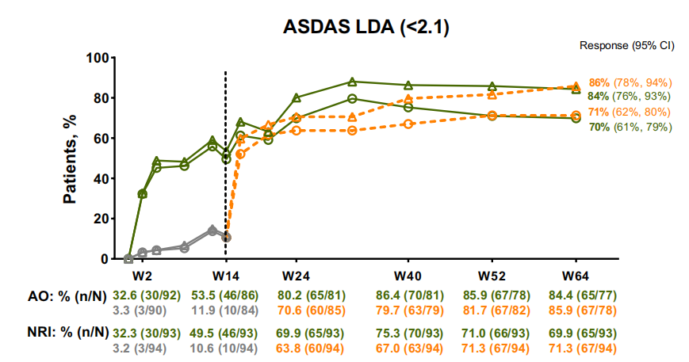
ASDAS LDA | 14-week UPA(15mg) | 14-week Placebo
Deodhar,2022a | 42.3%(n=156) | 18.3%(n=157)
Van der Heijde,2022 | 44%(n=211) | 10%(n=209)
Deodhar,2022b | 46(n=93) | 10(n=94)

Total back pain
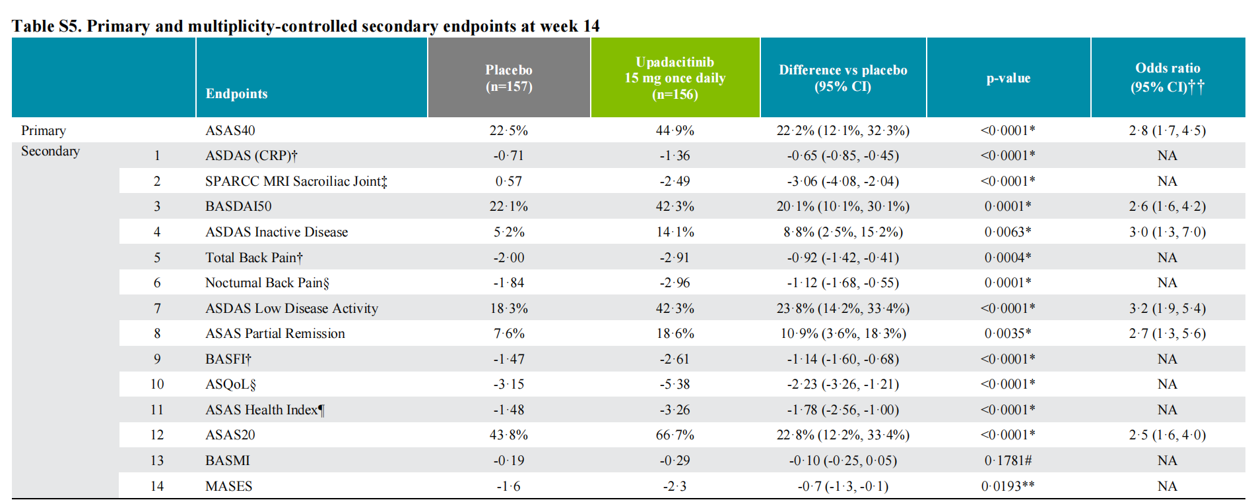
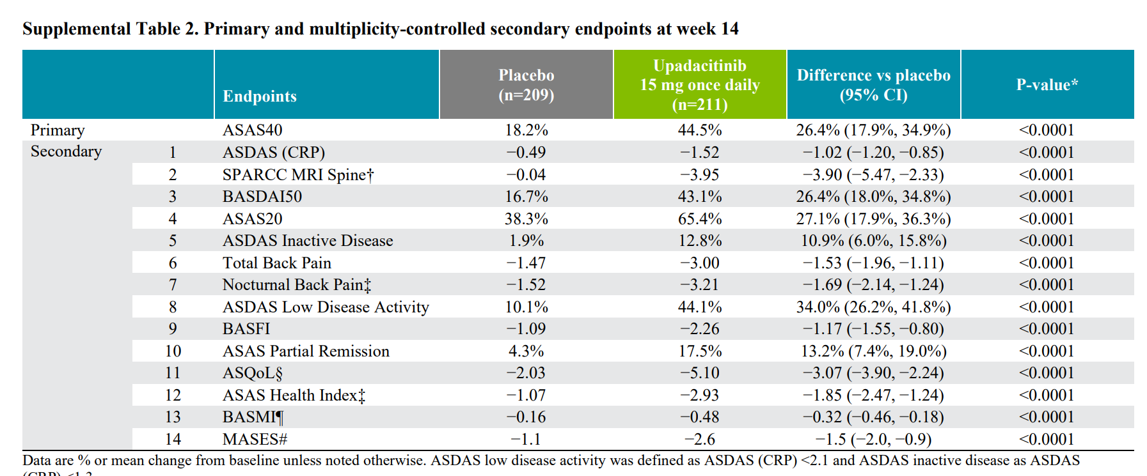
Total back pain | UPA base-line Mean(std.) | Placebo Mean(std.) | 14-week UPA-Placebo（95%CI）
Deodhar,2022a | 7.2（1.6) | 7.3（1.4） | -0.92(-1.42,-0.41)
Van der Heijde,2022 | 7.5(1.5) | 7.4(1.4) | -1.53(-1.96,-1.11)

ASDAS CRP
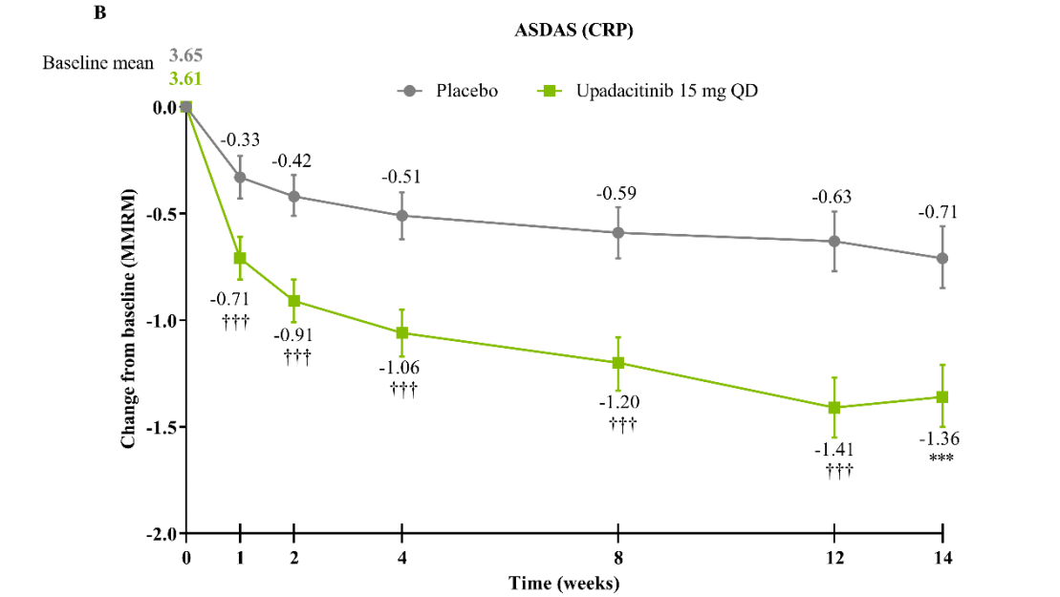
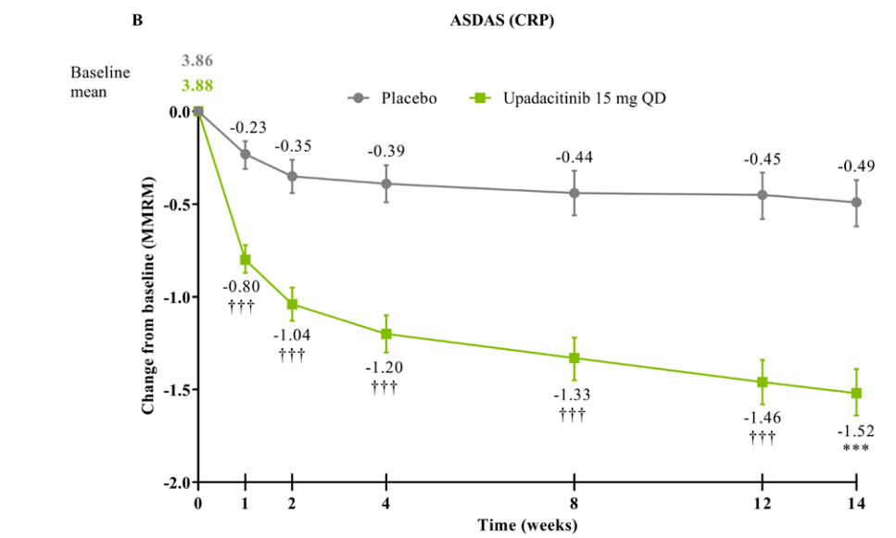
ASDAS CRP | UPA base-line Mean(std.) | Placebo Mean(std.) | 14-week UPA-Placebo（95%CI）
Deodhar,2022a | 3.61（0.7) | 3.65（0.6) | -0.65(-0.85,-0.45)
Van der Heijde,2022 | 3.88(0.8) | 3.86(0.8) | -1.02(-1.20,-0.85)

BASFI
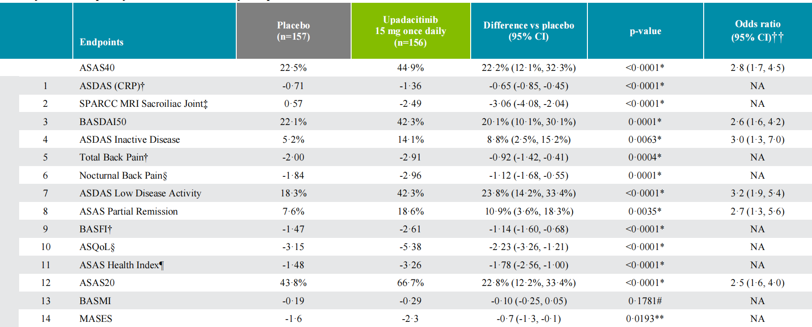
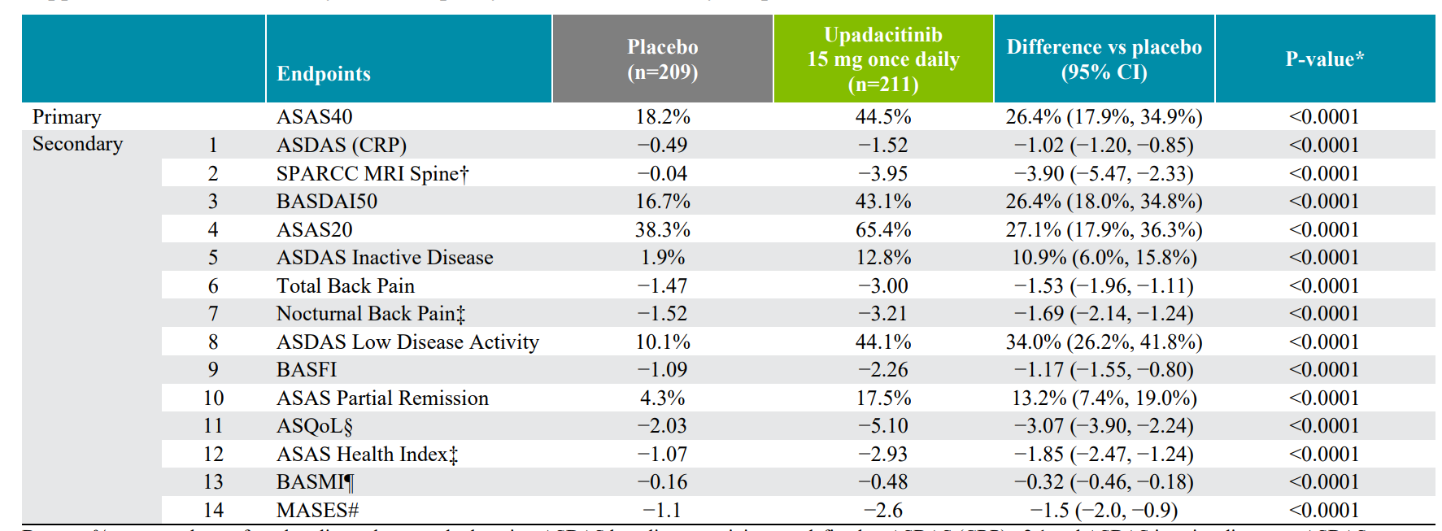
BASFI | UPA base-line Mean(std.) | Placebo Mean(std.) | 14-week UPA-Placebo（95%CI）
Deodhar,2022a | 5.9（2.1） | 6.0（2.1) | -1.14(-1.60,-0.68)
Van der Heijde,2022 | 6.3(2.0) | 6.2(1.9) | -1.17(-1.55,-0.80)
Van der Heijde,2019 | 5.4(2.4) | 5.5(2.2) | –1.00(–1.60,–0.39)

MASES
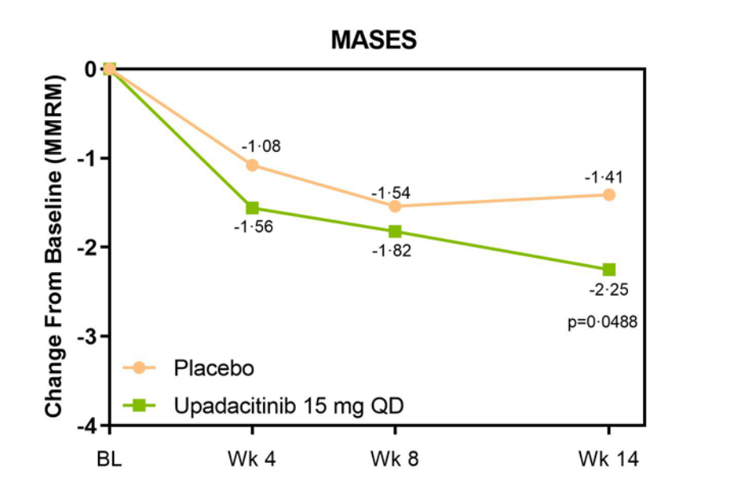
MASES | UPA base-line Mean(std.) | Placebo Mean(std.) | 14-week UPA vs. Placebo（95%CI）
Deodhar,2022a | 4.7（3.1） | 4.7（3.2) | –0.7(–1.30,–0.10)
Van der Heijde,2022 | 4.9(3.0) | 4.2(3.1) | -1.50(-2.00,-0.90)
Van der Heijde,2019 | 3.9（2.8） | 3.7（2.7) | p=0.0488

SF-36PCS
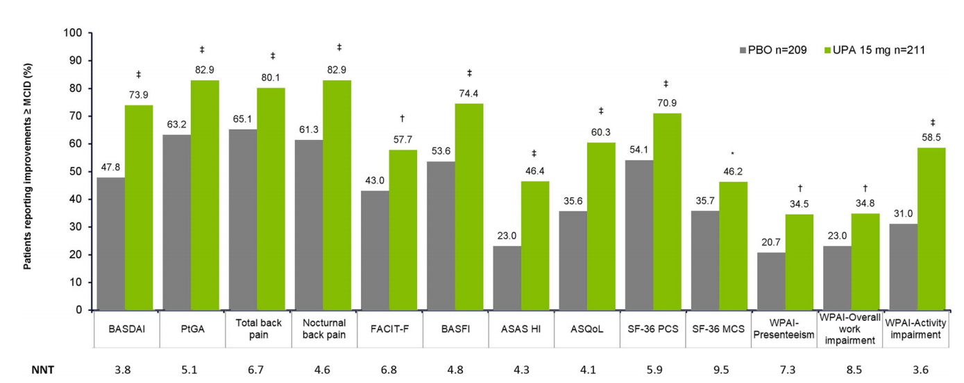
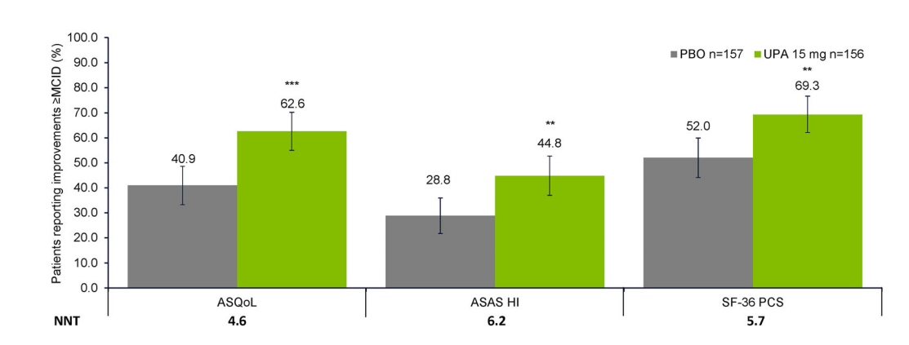
SF-36PCS | 14-week UPA(15mg) | 14-week Placebo
Navarro-Compán, 2023 | 70.9%(n=211) | 54.1%(n=209)
Kiltz,2023 | 69.3%(n=156) | 52.0%(n=157)

AE
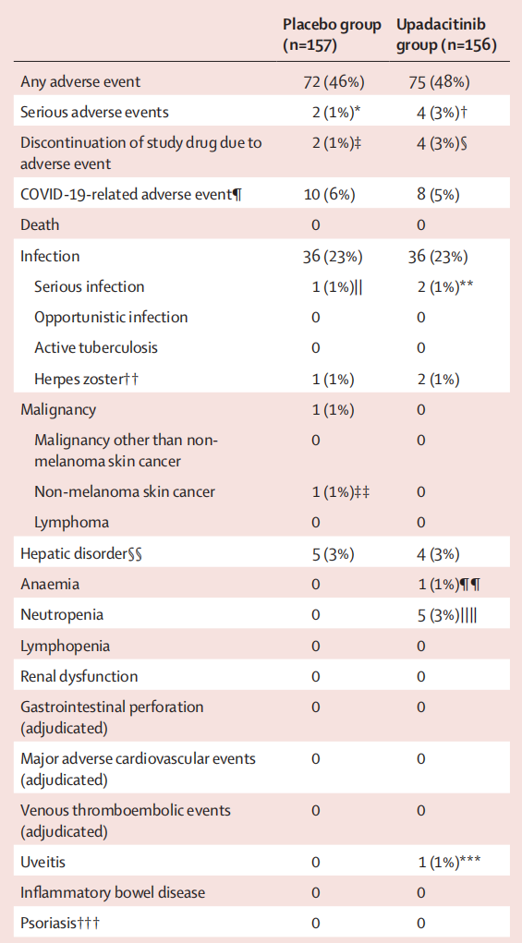
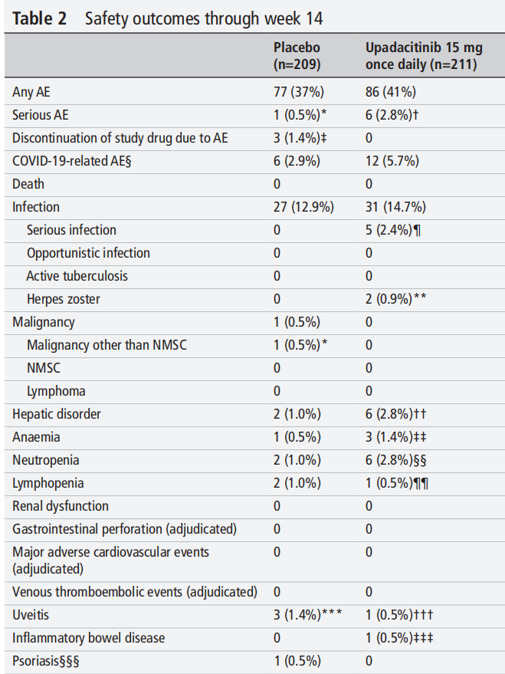
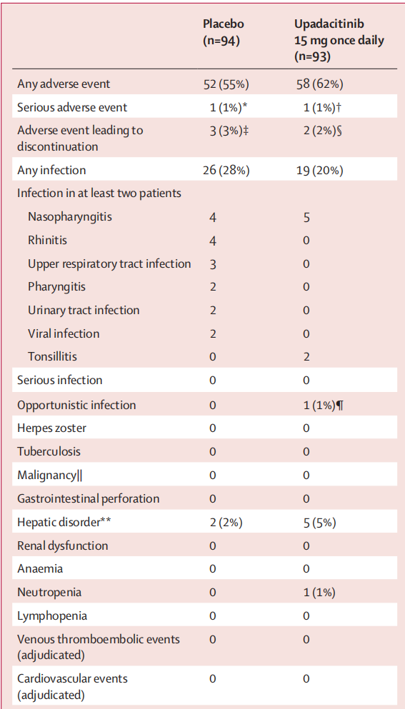
AE
Serious AE | 14-week UPA(15mg) | 14-week Placebo
Deodhar,2022a | 3%(n=156) | 1%(n=157)
Van der Heijde,2022 | 2.8%(n=211) | 0.5%(n=209)
Van der Heijde,2019 | 1%(n=93) | 1%(n=94)

Serious infection
Deodhar,2022a | 1%(n=156) | 1%(n=157)
Van der Heijde,2022 | 2.4%(n=211) | 0(n=209)

Anemia
Deodhar,2022a | 1%(n=156) | 0(n=157)
Van der Heijde,2022 | 1.4%(n=211) | 0.5%(n=209)

Lymphopenia
Van der Heijde,2022 | 0.5%(n=211) | 1%(n=209)

Neutropenia
Deodhar,2022a | 3%(n=156) | 0(n=157)
Van der Heijde,2022 | 2.8%(n=211) | 1%(n=209)
Van der Heijde,2019 | 1%(n=93) | 0(n=94)

Hepatic disorder
Deodhar,2022a | 3%(n=156) | 3%(n=157)
Van der Heijde,2022 | 2.8%(n=211) | 1%(n=209)
Van der Heijde,2019 | 5%(n=93) | 2%(n=94)

Uveitis
Deodhar,2022a | 1%(n=156) | 0(n=157)
Van der Heijde,2022 | 0.5%(n=211) | 1.4%(n=209)

